Binomial
Binomial

 | n | 30
 | p | 4.00%

 | x | P(x)
 | r | P(r)
 | a | P(a) | "RAÇA" | Acumulada | Exercício 8
 | 0 | 29.39% | 29.39% | 29.39% | n = | 14
 | 1 | 36.73% | 66.12% | 66.12% | p = | 89%
 | 2 | 22.19% | 88.31% | 88.31%
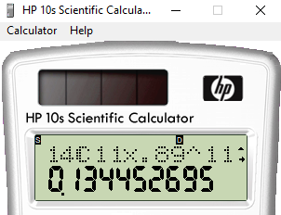
 | 3 | 8.63% | 96.94% | 96.94% | r | P(r) | Acumulado | Complementar
 | 4 | 2.43% | 99.37% | 99.37% | 0 | 3.7974983358E-14 | 3.7974983358E-14 | 1
 | 5 | 0.53% | 99.89% | 99.89% | 1 | 4.3015299331E-12 | 4.3395049165E-12 | 1
 | 6 | 0.09% | 99.99% | 99.99% | 2 | 2.2622136967E-10 | 2.3056087458E-10 | 0.99999999977
 | 7 | 0.01% | 100.00% | 100.00% | 3 | 7.3213461455E-09 | 7.5519070201E-09 | 0.99999999245
 | 8 | 0.00% | 100.00% | 100.00% | 4 | 1.6289995174E-07 | 1.7045185876E-07 | 0.99999982955
 | 9 | 0.00% | 100.00% | 100.00% | 5 | 2.6360174009E-06 | 2.8064692596E-06 | 0.99999719353
 | 10 | 0.00% | 100.00% | 100.00% | 6 | 3.1991665729E-05 | 3.4798134988E-05 | 0.99996520187
 | 11 | 0.00% | 100.00% | 100.00% | 7 | 0.00029581903894 | 0.00033061717393 | 0.99966938283
 |  |  |  |  | 8 | 0.0020942643325 | 0.0024248815065 | 0.99757511849
 |  |  |  |  | 9 | 0.011296334885 | 0.013721216391 | 0.98627878361
 |  |  |  |  | 10 | 0.045698809306 | 0.059420025697 | 0.9405799743
 |  |  |  |  | 11 | 0.13445269515 | 0.19387272084 | 0.80612727916
 |  |  |  |  | 12 | 0.27196113337 | 0.46583385421 | 0.53416614579
 |  |  |  |  | 13 | 0.33852504713 | 0.80435890134 | 0.19564109866
 |  |  |  |  | 14 | 0.19564109866 | 1 | 0

Poisson
POISSON

 | p | 0.04
 | n | 30

 | μ | 1.2

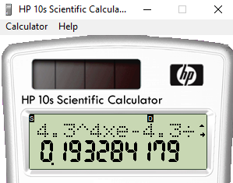
 | x | P(x)
 | a | P(a) | "RAÇA" | Acumulado | POISSON |  | x | P(x) | "Raça" | Acumulado | Complementar
 | 0 | 30.12% | 30.12% | 30.12% | n = | 645 | 0 | 1.36% | 1.36% | 1.36% | 98.64%
 | 1 | 36.14% | 51.81% | 66.26% | p = | 0.0066666666667 | 1 | 5.83% | 7.19% | 7.19% | 92.81%
 | 2 | 21.69% | 60.48% | 87.95% | m = | 4.3 | 2 | 12.54% | 19.74% | 19.74% | 80.26%
 | 3 | 8.67% | 63.08% | 96.62% |  |  | 3 | 17.98% | 37.72% | 37.72% | 62.28%
 | 4 | 2.60% | 63.71% | 99.23% |  |  | 4 | 19.33% | 57.04% | 57.04% | 42.96%
 | 5 | 0.62% | 63.83% | 99.85% |  |  | 5 | 16.62% | 73.67% | 73.67% | 26.33%
 | 6 | 0.12% | 63.85% | 99.97% |  |  | 6 | 11.91% | 85.58% | 85.58% | 14.42%
 | 7 | 0.02% | 63.86% | 100.00% |  |  | 7 | 7.32% | 92.90% | 92.90% | 7.10%
 | 8 | 0.00% | 63.86% | 100.00% |  |  | 8 | 3.93% | 96.83% | 96.83% | 3.17%
 | 9 | 0.00% | 63.86% | 100.00% |  |  | 9 | 1.88% | 98.71% | 98.71% | 1.29%
 | 10 | 0.00% | 63.86% | 100.00% |  |  | 10 | 0.81% | 99.52% | 99.52% | 0.48%
 | 11 | 0.00% | 63.86% | 100.00% |  |  | 11 | 0.32% | 99.83% | 99.83% | 0.17%
 |  |  |  |  |  |  | 12 | 0.11% | 99.95% | 99.95% | 0.05%
 |  |  |  |  |  |  | 13 | 0.04% | 99.98% | 99.98% | 0.02%
 |  |  |  |  |  |  | 14 | 0.01% | 100.00% | 100.00% | 0.00%
 |  |  |  |  |  |  | 15 | 0.00% | 100.00% | 100.00% | 0.00%
 |  |  |  |  |  |  | 16 | 0.00% | 100.00% | 100.00% | 0.00%
 |  |  |  |  |  |  | 17 | 0.00% | 100.00% | 100.00% | 0.00%
 |  |  |  |  |  |  | 18 | 0.00% | 100.00% | 100.00% | 0.00%
 |  |  |  |  |  |  | 19 | 0.00% | 100.00% | 100.00% | 0.00%
 |  |  |  |  |  |  | 20 | 0.00% | 100.00% | 100.00% | 0.00%

Tabela Normal (A)
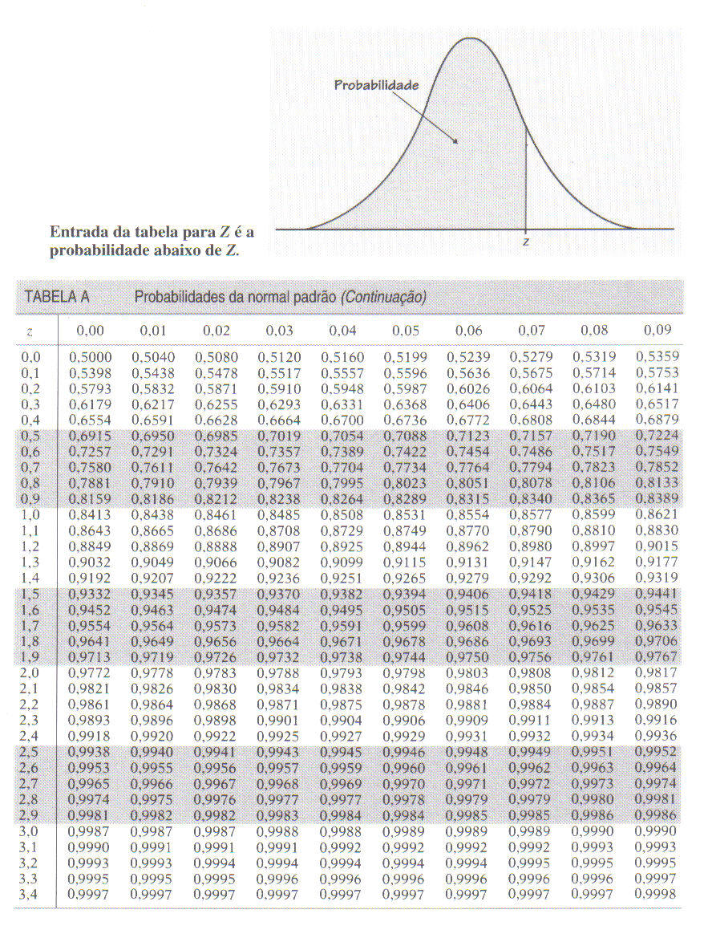
$$P\left\{−z_{γ}≤\frac{\overline{X}−μ}{σ/{\sqrt{n}}}≤z_{γ}\right\}=γ$$
$$P\left\{\overline{X}−z_{γ}\frac{σ}{\sqrt{n}}≤μ≤\overline{X}+z_{γ}\frac{σ}{\sqrt{n}}\right\}=γ$$
Podemos definir um intervalo de confiança para $μ$, com nível de confiança $γ$, por:
$$IC\left(μ, γ\right)=\overline{x}±z_{γ}\frac{σ}{\sqrt{n}}$$
a) Determine o valor da probabilidade acumulada para os seguintes valores de Z utilizando a função DIST.NORM.N do Excel. Confira com os valores da tabela.

z | Probabilidade acumulada
 | DIST.NORM.N
0.00 | 0.5000
0.10 | 0.5398
0.13 | 0.5517
1.24 | 0.8925
2.59 | 0.9952
3.49 | 0.9998

z | Probabilidade acumulada
 | DIST.NORMP.N
0.00 | 0.5000
0.10 | 0.5398
0.13 | 0.5517
1.24 | 0.8925
2.59 | 0.9952
3.49 | 0.9998

z | Probabilidade acumulada

0.00
0.10
0.13
1.24
2.59
3.49

Tabela Normal (B)
$$P\left\{−z_{γ}≤\frac{\overline{X}−μ}{σ/{\sqrt{n}}}≤z_{γ}\right\}=γ$$
$$P\left\{\overline{X}−z_{γ}\frac{σ}{\sqrt{n}}≤μ≤\overline{X}+z_{γ}\frac{σ}{\sqrt{n}}\right\}=γ$$
Podemos definir um intervalo de confiança para $μ$, com nível de confiança $γ$, por:
$$IC\left(μ, γ\right)=\overline{x}±z_{γ}\frac{σ}{\sqrt{n}}$$
Construa a tabela normal da figura utilizando a função DIST.NORM.N do Excel

z |  | Probabilidade acumulada
 |  | DIST.NORM.N
z | 0 | 0.01 | 0.02 | 0.03 | 0.04 | 0.05 | 0.06 | 0.07 | 0.08 | 0.09
0 | 0.5000 | 0.5040 | 0.5080 | 0.5120 | 0.5160 | 0.5199 | 0.5239 | 0.5279 | 0.5319 | 0.5359
0.1 | 0.5398 | 0.5438 | 0.5478 | 0.5517 | 0.5557 | 0.5596 | 0.5636 | 0.5675 | 0.5714 | 0.5753
0.2 | 0.5793 | 0.5832 | 0.5871 | 0.5910 | 0.5948 | 0.5987 | 0.6026 | 0.6064 | 0.6103 | 0.6141
0.3 | 0.6179 | 0.6217 | 0.6255 | 0.6293 | 0.6331 | 0.6368 | 0.6406 | 0.6443 | 0.6480 | 0.6517
0.4 | 0.6554 | 0.6591 | 0.6628 | 0.6664 | 0.6700 | 0.6736 | 0.6772 | 0.6808 | 0.6844 | 0.6879
0.5 | 0.6915 | 0.6950 | 0.6985 | 0.7019 | 0.7054 | 0.7088 | 0.7123 | 0.7157 | 0.7190 | 0.7224
0.6 | 0.7257 | 0.7291 | 0.7324 | 0.7357 | 0.7389 | 0.7422 | 0.7454 | 0.7486 | 0.7517 | 0.7549
0.7 | 0.7580 | 0.7611 | 0.7642 | 0.7673 | 0.7704 | 0.7734 | 0.7764 | 0.7794 | 0.7823 | 0.7852
0.8 | 0.7881 | 0.7910 | 0.7939 | 0.7967 | 0.7995 | 0.8023 | 0.8051 | 0.8078 | 0.8106 | 0.8133
0.9 | 0.8159 | 0.8186 | 0.8212 | 0.8238 | 0.8264 | 0.8289 | 0.8315 | 0.8340 | 0.8365 | 0.8389
1 | 0.8413 | 0.8438 | 0.8461 | 0.8485 | 0.8508 | 0.8531 | 0.8554 | 0.8577 | 0.8599 | 0.8621
1.1 | 0.8643 | 0.8665 | 0.8686 | 0.8708 | 0.8729 | 0.8749 | 0.8770 | 0.8790 | 0.8810 | 0.8830
1.2 | 0.8849 | 0.8869 | 0.8888 | 0.8907 | 0.8925 | 0.8944 | 0.8962 | 0.8980 | 0.8997 | 0.9015

 |  | DIST.NORMP.N
z | 0 | 0.01 | 0.02 | 0.03 | 0.04 | 0.05 | 0.06 | 0.07 | 0.08 | 0.09
0 | 0.5000 | 0.5040 | 0.5080 | 0.5120 | 0.5160 | 0.5199 | 0.5239 | 0.5279 | 0.5319 | 0.5359
0.1 | 0.5398 | 0.5438 | 0.5478 | 0.5517 | 0.5557 | 0.5596 | 0.5636 | 0.5675 | 0.5714 | 0.5753
0.2 | 0.5793 | 0.5832 | 0.5871 | 0.5910 | 0.5948 | 0.5987 | 0.6026 | 0.6064 | 0.6103 | 0.6141
0.3 | 0.6179 | 0.6217 | 0.6255 | 0.6293 | 0.6331 | 0.6368 | 0.6406 | 0.6443 | 0.6480 | 0.6517
0.4 | 0.6554 | 0.6591 | 0.6628 | 0.6664 | 0.6700 | 0.6736 | 0.6772 | 0.6808 | 0.6844 | 0.6879
0.5 | 0.6915 | 0.6950 | 0.6985 | 0.7019 | 0.7054 | 0.7088 | 0.7123 | 0.7157 | 0.7190 | 0.7224
0.6 | 0.7257 | 0.7291 | 0.7324 | 0.7357 | 0.7389 | 0.7422 | 0.7454 | 0.7486 | 0.7517 | 0.7549
0.7 | 0.7580 | 0.7611 | 0.7642 | 0.7673 | 0.7704 | 0.7734 | 0.7764 | 0.7794 | 0.7823 | 0.7852
0.8 | 0.7881 | 0.7910 | 0.7939 | 0.7967 | 0.7995 | 0.8023 | 0.8051 | 0.8078 | 0.8106 | 0.8133
0.9 | 0.8159 | 0.8186 | 0.8212 | 0.8238 | 0.8264 | 0.8289 | 0.8315 | 0.8340 | 0.8365 | 0.8389
1 | 0.8413 | 0.8438 | 0.8461 | 0.8485 | 0.8508 | 0.8531 | 0.8554 | 0.8577 | 0.8599 | 0.8621
1.1 | 0.8643 | 0.8665 | 0.8686 | 0.8708 | 0.8729 | 0.8749 | 0.8770 | 0.8790 | 0.8810 | 0.8830
1.2 | 0.8849 | 0.8869 | 0.8888 | 0.8907 | 0.8925 | 0.8944 | 0.8962 | 0.8980 | 0.8997 | 0.9015

Tabela Normal (C)
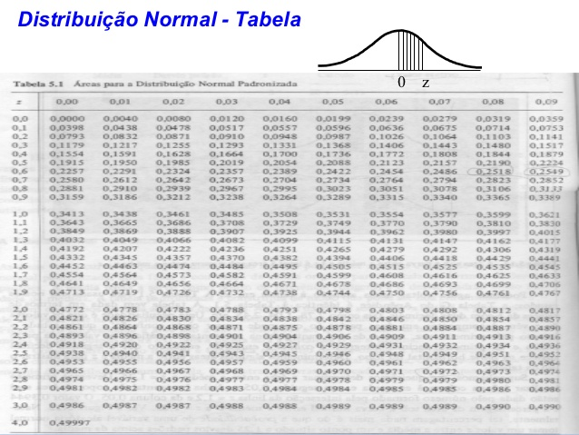
$$P\left\{−z_{γ}≤\frac{\overline{X}−μ}{σ/{\sqrt{n}}}≤z_{γ}\right\}=γ$$
$$P\left\{\overline{X}−z_{γ}\frac{σ}{\sqrt{n}}≤μ≤\overline{X}+z_{γ}\frac{σ}{\sqrt{n}}\right\}=γ$$
Podemos definir um intervalo de confiança para $μ$, com nível de confiança $γ$, por:
$$IC\left(μ, γ\right)=\overline{x}±z_{γ}\frac{σ}{\sqrt{n}}$$
Construa a tabela normal da figura utilizando a função DIST.NORM.N do Excel

 |  |  | DIST.NORM.N
z | 0 | 0.01 | 0.02 | 0.03 | 0.04 | 0.05 | 0.06 | 0.07 | 0.08 | 0.09
0 | 0.0000 | 0.0040 | 0.0080 | 0.0120 | 0.0160 | 0.0199 | 0.0239 | 0.0279 | 0.0319 | 0.0359
0.1 | 0.0398 | 0.0438 | 0.0478 | 0.0517 | 0.0557 | 0.0596 | 0.0636 | 0.0675 | 0.0714 | 0.0753
0.2 | 0.0793 | 0.0832 | 0.0871 | 0.0910 | 0.0948 | 0.0987 | 0.1026 | 0.1064 | 0.1103 | 0.1141
0.3 | 0.1179 | 0.1217 | 0.1255 | 0.1293 | 0.1331 | 0.1368 | 0.1406 | 0.1443 | 0.1480 | 0.1517
0.4 | 0.1554 | 0.1591 | 0.1628 | 0.1664 | 0.1700 | 0.1736 | 0.1772 | 0.1808 | 0.1844 | 0.1879
0.5 | 0.1915 | 0.1950 | 0.1985 | 0.2019 | 0.2054 | 0.2088 | 0.2123 | 0.2157 | 0.2190 | 0.2224
0.6 | 0.2257 | 0.2291 | 0.2324 | 0.2357 | 0.2389 | 0.2422 | 0.2454 | 0.2486 | 0.2517 | 0.2549
0.7 | 0.2580 | 0.2611 | 0.2642 | 0.2673 | 0.2704 | 0.2734 | 0.2764 | 0.2794 | 0.2823 | 0.2852
0.8 | 0.2881 | 0.2910 | 0.2939 | 0.2967 | 0.2995 | 0.3023 | 0.3051 | 0.3078 | 0.3106 | 0.3133
0.9 | 0.3159 | 0.3186 | 0.3212 | 0.3238 | 0.3264 | 0.3289 | 0.3315 | 0.3340 | 0.3365 | 0.3389
1 | 0.3413 | 0.3438 | 0.3461 | 0.3485 | 0.3508 | 0.3531 | 0.3554 | 0.3577 | 0.3599 | 0.3621
1.1 | 0.3643 | 0.3665 | 0.3686 | 0.3708 | 0.3729 | 0.3749 | 0.3770 | 0.3790 | 0.3810 | 0.3830
1.2 | 0.3849 | 0.3869 | 0.3888 | 0.3907 | 0.3925 | 0.3944 | 0.3962 | 0.3980 | 0.3997 | 0.4015

 |  |  | DIST.NORMP.N
z | 0 | 0.01 | 0.02 | 0.03 | 0.04 | 0.05 | 0.06 | 0.07 | 0.08 | 0.09
0 | 0.0000 | 0.0040 | 0.0080 | 0.0120 | 0.0160 | 0.0199 | 0.0239 | 0.0279 | 0.0319 | 0.0359
0.1 | 0.0398 | 0.0438 | 0.0478 | 0.0517 | 0.0557 | 0.0596 | 0.0636 | 0.0675 | 0.0714 | 0.0753
0.2 | 0.0793 | 0.0832 | 0.0871 | 0.0910 | 0.0948 | 0.0987 | 0.1026 | 0.1064 | 0.1103 | 0.1141
0.3 | 0.1179 | 0.1217 | 0.1255 | 0.1293 | 0.1331 | 0.1368 | 0.1406 | 0.1443 | 0.1480 | 0.1517
0.4 | 0.1554 | 0.1591 | 0.1628 | 0.1664 | 0.1700 | 0.1736 | 0.1772 | 0.1808 | 0.1844 | 0.1879
0.5 | 0.1915 | 0.1950 | 0.1985 | 0.2019 | 0.2054 | 0.2088 | 0.2123 | 0.2157 | 0.2190 | 0.2224
0.6 | 0.2257 | 0.2291 | 0.2324 | 0.2357 | 0.2389 | 0.2422 | 0.2454 | 0.2486 | 0.2517 | 0.2549
0.7 | 0.2580 | 0.2611 | 0.2642 | 0.2673 | 0.2704 | 0.2734 | 0.2764 | 0.2794 | 0.2823 | 0.2852
0.8 | 0.2881 | 0.2910 | 0.2939 | 0.2967 | 0.2995 | 0.3023 | 0.3051 | 0.3078 | 0.3106 | 0.3133
0.9 | 0.3159 | 0.3186 | 0.3212 | 0.3238 | 0.3264 | 0.3289 | 0.3315 | 0.3340 | 0.3365 | 0.3389
1 | 0.3413 | 0.3438 | 0.3461 | 0.3485 | 0.3508 | 0.3531 | 0.3554 | 0.3577 | 0.3599 | 0.3621
1.1 | 0.3643 | 0.3665 | 0.3686 | 0.3708 | 0.3729 | 0.3749 | 0.3770 | 0.3790 | 0.3810 | 0.3830
1.2 | 0.3849 | 0.3869 | 0.3888 | 0.3907 | 0.3925 | 0.3944 | 0.3962 | 0.3980 | 0.3997 | 0.4015

Normal Inversa
$$P\left\{−z_{γ}≤\frac{\overline{X}−μ}{σ/{\sqrt{n}}}≤z_{γ}\right\}=γ$$
$$P\left\{\overline{X}−z_{γ}\frac{σ}{\sqrt{n}}≤μ≤\overline{X}+z_{γ}\frac{σ}{\sqrt{n}}\right\}=γ$$
Podemos definir um intervalo de confiança para $μ$, com nível de confiança $γ$, por:
$$IC\left(μ, γ\right)=\overline{x}±z_{γ}\frac{σ}{\sqrt{n}}$$
Dado um valor de probabilidade acumulada, obter Z. Compare com o valor da tabela.
Utilize a função INV.NORM.N do Excel

INV.NORM.N
Probabilidade Acumulada | Z
0.5000 | 0.00
0.5040 | 0.01
0.5359 | 0.09
0.6179 | 0.30
0.8749 | 1.15
0.9936 | 2.49
0.9997 | 3.43
0.95 | 1.64
0.32 | -0.47
0.18 | -0.92
0.04 | -1.75

INV.NORMP.N
Probabilidade Acumulada | z
0.5000 | 0.00
0.5040 | 0.01
0.5359 | 0.09
0.6179 | 0.30
0.8749 | 1.15
0.9936 | 2.49
0.9997 | 3.43

